Descrição de Cargos
DESCRIÇÃO DE CARGO
Cargo: Analista de Infraestrutura |  | Área: DevOps | Cliente (Interno): GRUPO VICERI (Holding, Services, Solution, Specialist e Ventures).
MISSÃO
Garantir alta disponibilidade dos recursos de infraestrutura ao GRUPO VICERI, prioritariamente através da gestão e tomada ações preventivas, e garantir que todos os ativos de software utilizados estejam totalmente licenciados e dentro dos softwares padrões utilizados pela VICERI.

PRINCIPAIS RESPONSABILIDADES
RESULTAR | Assegurar e maximizar a disponibilidade da infraestrutura de TI; Aumentar o nível de desempenho dos serviços; Garantir flexibilidade no atendimento da demanda; Minimizar os efeitos das mudanças; Aumentar a eficiência na resolução de problemas; Diminuir custo com falhas; Reduzir o custo dos serviços de TI; Garantir a segurança da informação através da gestão e monitoramento de riscos de invasão interna e externa; Garantir o processo de Disaster Recovery, através de um conjunto de políticas e procedimentos que permitam a recuperação da infraestrutura de tecnologia e sistemas vitais do GRUPO VICERI, no menor tempo possivel, na sequência de um desastre; Garantir que o Grupo Viceri esteja totalmente em compliance com as licenças de uso de software, eliminando qualquer risco de utilização de software ilegais ("Pirataria"); Garantir que todos os processos, ativos (recursos) e ferramentas utilizadas pelo GRUPO VICERI estejam devidamente documentados; Detectar, identificar os problemas dos equipamentos (micros, impressoras, telefonia, etc) e providenciar a devida manutenção; Prover a infraestrutura necessária aos usuários em relação a suas necessidades, como: contas de usuários e e-mails, ambientes de máquinas virtuais, bancos de dados, etc; Prover suporte técnico aos usuários do GRUPO VICERI.

COMPETÊNCIAS TÉCNICAS
Conhecimento Avançado:
Administração de redes DNS Windows XP, 7, 8, 8.1 e 10; Linux Ubuntu, Debian e Kali; Windows Server 2003, 2008, 2012 e 2016; Instalação e configuração de equipamentos de informática (servidores, microcomputadores, notebook, table etc..) Gerenciamento e execução de rotinas de backup/restore; Segurança da informação; Hyper-V, DNS

Conhecimento Intermediário:
Arquitetura de Hardware; Configuração de rotas;

Conhecimento Básico:
Inglês técnico; TFS System Center; TCP/IP Firewall
COMPETÊNCIAS COMPORTAMENTAIS
1- Pró-atividade 2- Comprometimento com a empresa 3- Orientação para resultados 4- Visão Sistêmica 5- Autodesenvolvimento |  |  | 6 - Inovação 7- Paixão pelo que faz 8- Capacidade de Execução 9- Foco no cliente 10- Trabalho em equipe 11- Comunicação

FORMAÇÃO OBRIGATÓRIA |  |  | FORMAÇÃO DESEJADA
Graduação em Sistemas de Informação. - Ciência da Computação. - Engenharia da Computação. + Vide tabela de certificações. |  |  | Pós-Graduação na área de informática. + Vide tabela de certificações.

EXPERIÊNCIA PROFISSIONAL
Na função de infra: Junior- 1 a 3 anos Pleno- 3 a 5 anos Sênior- 5 anos ou mais |  |  | Mínimo de 3 anos na área de TI
SUPERVISÃO RECEBIDA |  |  | SUPERVISÃO EXERCIDA
Recebe supervisão indireta pelo Analista de Configuração e pelo Gerente. |  |  | Exerce supervisão sobre suas própias atividades.
TRILHA DE CARREIRA
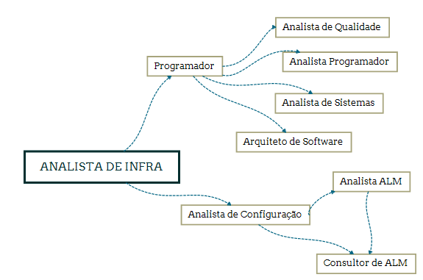 Obs: Este documento é apenas um referencial para as posições do cargo citado

